Sheet1
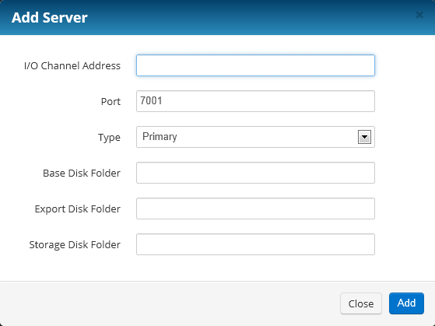
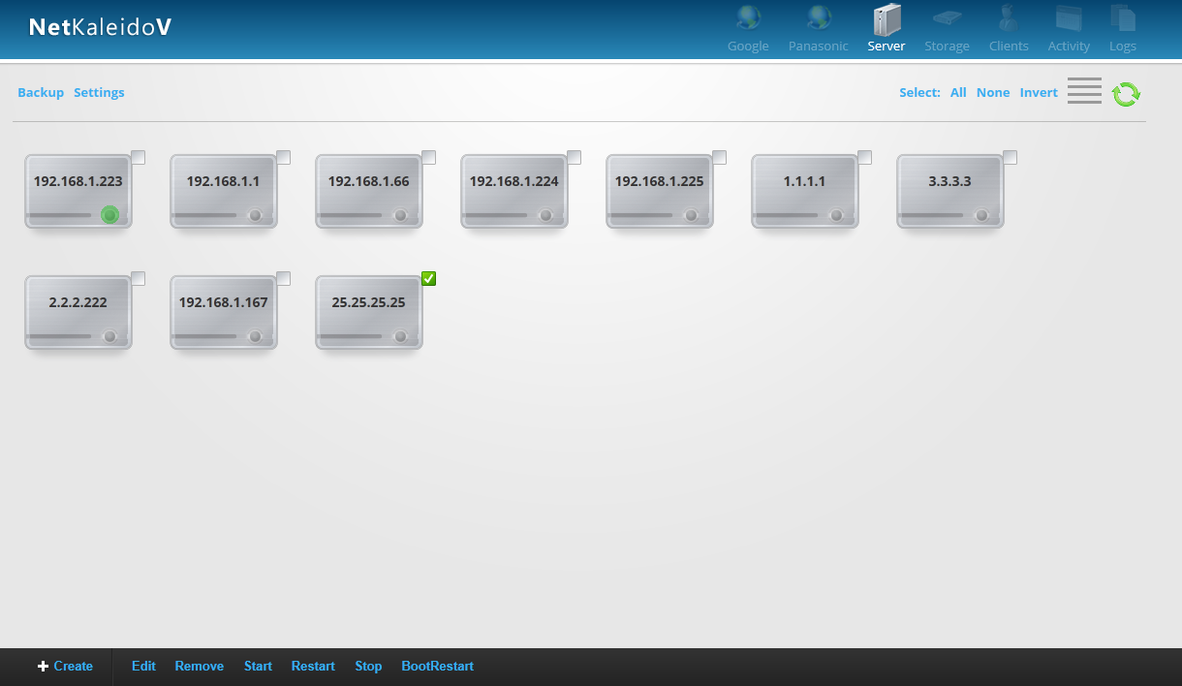

テンプレートブートメニュー

EditDirectory

选中一个ioserver，点击EditDirectory，显示如下画面

创建ioserver时只提供一个目录的创建（如下图），如果要创建多个目录，必须进EditDirectory画面进行追加和删除，原则上没有编辑，和bootmenu的风格类似

